Теория+пример
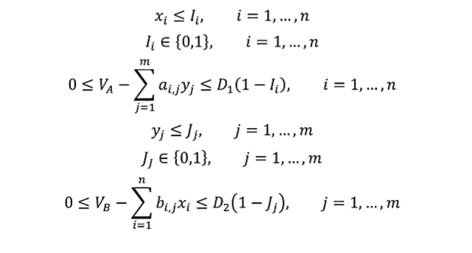
 |  |  |  |  |  |  |  |  |  |  | I и J
 |  |  |  |  |  |  |  |  |  |  | Входит ли стартегия с ненулвой вероятностью в стретегию

A | B1 | B2 | B3 | B4 |  | B | B1 | B2 | B3 | B4
A1 | 2 | 3 | 5 | 4 |  | A1 | 4 | 3 | 2 | 3
A2 | 5 | 3 | 2 | 5 |  | A2 | 1 | 5 | 6 | 3

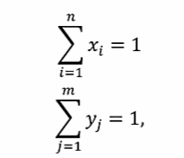
 |  |  |  | D1 = | 3 |  |  |  |  | D2 = | 5
x1 | 0.5 | 1 | I1 |  |  | y1 | y2 | y3 | y4
x2 | 0.5 | 1 | I2 |  |  | 0 | 1 | 5.5511151231E-17 | 1.1102230246E-16
 |  |  |  |  |  | 0 | 1 | 1 | 0
 |  |  |  |  |  | J1 | J2 | J3 | J4
Va | 3
Vb | 4
 |  |  |  |  |  |  | 0<= | 0<= | 0<= | 0<=
 |  |  |  |  |  |  | Vb-Fb(X, B1) | Vb-Fb(X, B2) | Vb-Fb(X, B3) | Vb-Fb(X, B3)
0<= | Va - Fa(A1, Y) | 0 | <= | 0 | D1*(1 - I1) |  | 1.5 | 0 | 0 | 1
0<= | Va - Fa(A2, Y) | 0 | <= | 0 | D1*(1 - I2) |  | <= | <= | <= | <=
 |  |  |  |  |  |  | 5 | 0 | 0 | 5
 |  |  |  |  |  |  | D2 * (1 - J1) | D2 * (1 - J2) | D2 * (1 - J3) | D2 * (1 - J4)
 | summ (xi) | 1 | =1
 | summ (yj) | 1 | =1

Графический метод
A | B1 | B2 | B3 | B4 | х2 | B | B1 | B2 | B3 | B4
A1 | 2 | 3 | 5 | 4 | 0 | A1 | 4 | 3 | 2 | 3
A2 | 5 | 3 | 2 | 5 | 1 | A2 | 1 | 5 | 6 | 3

Задание 2
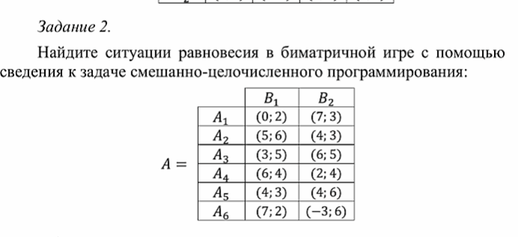

A | B1 | B2 |  | B | B1 | B2
A1 | 0 | 7 |  | A1 | 2 | 3
A2 | 5 | 4 |  | A2 | 6 | 3
A3 | 3 | 6 |  | A3 | 5 | 5
A4 | 6 | 2 |  | A4 | 4 | 4
A5 | 4 | 4 |  | A5 | 3 | 6
A6 | 7 | -3 |  | A6 | 2 | 6

 | D1 | 10 |  |  | D2 | 4

X1 | 1 | 1 | I1 |  |  | Y1 | Y2 |  | Va | 7
X2 | 0 | 0 | I2 |  |  | 2.7755575616E-16 | 1 |  | Vb | 3
X3 | 0 | 0 | I3 |  |  | 0 | 1
X4 | 0 | 0 | I4 |  |  | J1 | J2
X5 | 0 | 0 | I5
X6 | 1.1102230246E-16 | 0 | I6

0<= | Va - Fa(A1, Y) | 0 | <= | 0 | D1*(1 - I1) |  |  | 0<= | 0<=
0<= | Va - Fa(A2, Y) | 3 | <= | 10 | D1*(1 - I2) |  |  | Vb-Fb(X, B1) | Vb-Fb(X, B2)
0<= | Va - Fa(A3, Y) | 1 | <= | 10 | D1*(1 - I3) |  |  | 1 | 0
0<= | Va - Fa(A4, Y) | 5 | <= | 10 | D1*(1 - I4) |  |  | <= | <=
0<= | Va - Fa(A5, Y) | 3 | <= | 10 | D1*(1 - I5) |  |  | 4 | 0
0<= | Va - Fa(A6, Y) | 10 | <= | 10 | D1*(1 - I6) |  |  | D2 * (1 - J1) | D2 * (1 - J2)

 | summ (xi) | 1 | =1
 | summ (yj) | 1 | =1

